TDSheet

Прайс-лист(форма заказа опт)

ИП Исаенко Е.В.
Цены указаны на 21.08.2018
Ценовая группа/ Номенклатура/ Характеристика номенклатуры |  | остаток, шт. | цена оптовая, руб. | скидка | цена со скидкой, руб. | заказ, шт. | сумма, руб. | общая сумма заказа, руб.
 |  |  |  |  |  |  |  | 0.00 ₽
ЕЛИ ИСКУССТВЕННЫЕ И НОВОГОДНИЕ ТОВАРЫ
Ели искусственные
Интерьерные
 | Ель искусственная ANNA
 | 120 см | 10 | 1,890.00 ₽ |  |  |  | 0.00 ₽
 | 150 см | 10 | 2,470.00 ₽ |  |  |  | 0.00 ₽
 | 180 см | 50 | 3,950.00 ₽ |  |  |  | 0.00 ₽
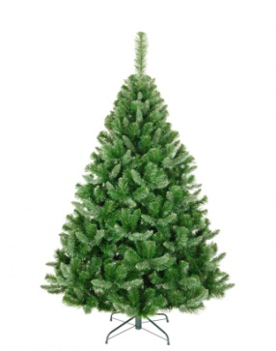
 | Ель искусственная ANNA WHITE
 | 120 см | 10 | 1,890.00 ₽ |  |  |  | 0.00 ₽
 | 150 см | 10 | 2,470.00 ₽ |  |  |  | 0.00 ₽
 | 180 см | 50 | 3,950.00 ₽ |  |  |  | 0.00 ₽
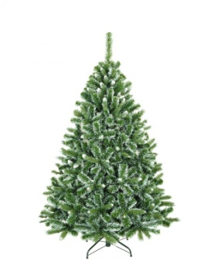
 | Ель искусственная BARBARA SALE
 | 180 см | 2 | 14,890.00 ₽ | 40.00% | 8,934.00 ₽ |  | 0.00 ₽

 | Ель искусственная DIANA со светодиодами NEW
 | 180 см | 50 | 8,645.00 ₽ |  |  |  | 0.00 ₽
 | 210 см | 50 | 12,027.00 ₽ |  |  |  | 0.00 ₽
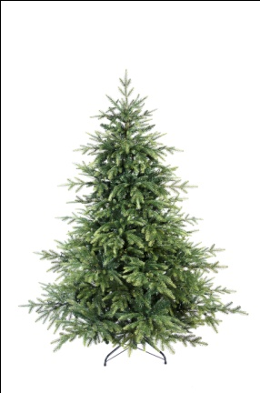
 | Ель искусственная GLORIA NEW
 | 180 см | 50 | 7,453.00 ₽ |  |  |  | 0.00 ₽
 | 210 см | 50 | 10,594.00 ₽ |  |  |  | 0.00 ₽
 | 300 см | 10 | 25,493.00 ₽ |  |  |  | 0.00 ₽
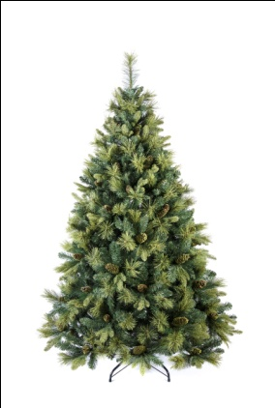
 | Ель искусственная VICTORIA NEW
 | 180 см | 50 | 5,601.00 ₽ |  |  |  | 0.00 ₽
 | 210 см | 50 | 7,533.00 ₽ |  |  |  | 0.00 ₽
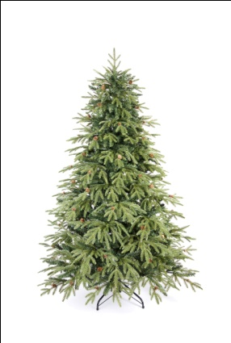
 | Ель искусственная SALLY SALE
 | 120 см | 1 | 2,090.00 ₽ | 40.00% | 1,254.00 ₽ |  | 0.00 ₽
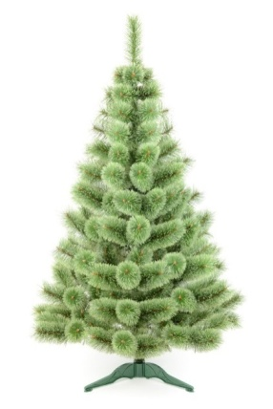
Настольные
 | Ель искусственная ANNA mini
 | 50 см | 28 | 440.00 ₽ |  |  |  | 0.00 ₽
 | 70 см | 31 | 710.00 ₽ |  |  |  | 0.00 ₽
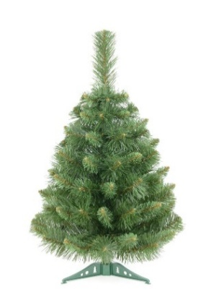
 | Ель искусственная ANNA WHITE mini
 | 50 см | 4 | 440.00 ₽ |  |  |  | 0.00 ₽
 | 70 см | 21 | 710.00 ₽ |  |  |  | 0.00 ₽
 | 90 см | 18 | 990.00 ₽ |  |  |  | 0.00 ₽
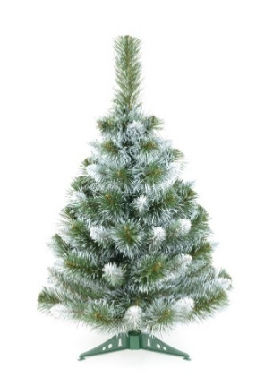
 | Ель искусственная HOLLY NEW
 | 40 см | 300 | 222.00 ₽ |  |  |  | 0.00 ₽
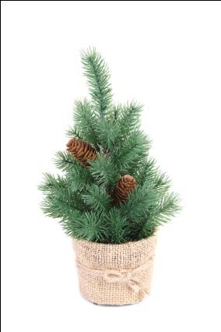
 | Ель искусственная JESSICA SALE
 | 50 см | 13 | 590.00 ₽ | 40.00% | 354.00 ₽ |  | 0.00 ₽
 | 70 см | 7 | 860.00 ₽ | 40.00% | 516.00 ₽ |  | 0.00 ₽
 | 90 см | 4 | 1,190.00 ₽ | 40.00% | 714.00 ₽ |  | 0.00 ₽
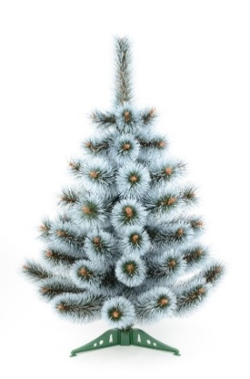
 | Ель искусственная JUTA
 | 30 см | 1 | 190.00 ₽ |  |  |  | 0.00 ₽
 | 50 см | 103 | 310.00 ₽ |  |  |  | 0.00 ₽
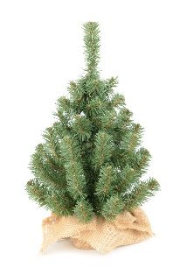
 | Ель искусственная LINDA
 | 70 см | 35 | 990.00 ₽ |  |  |  | 0.00 ₽
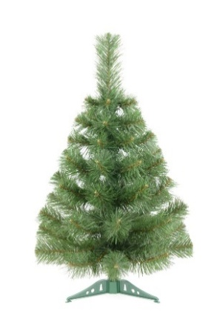
 | Ель искусственная MARGO SALE
 | 50 см | 17 | 560.00 ₽ | 40.00% | 336.00 ₽ |  | 0.00 ₽
 | 90 см | 1 | 990.00 ₽ | 40.00% | 594.00 ₽ |  | 0.00 ₽
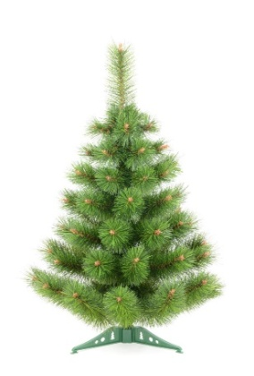
 | Ель искусственная MEGAN SALE
 | 90 см | 1 | 990.00 ₽ | 40.00% | 594.00 ₽ |  | 0.00 ₽
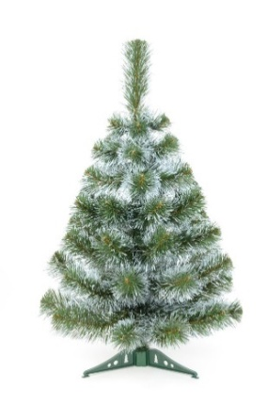
 | Ель искусственная MONICA NEW
 | 55 см | 384 | 488.00 ₽ |  |  |  | 0.00 ₽
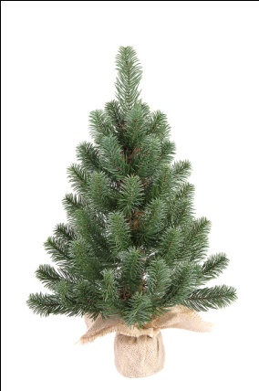
Рождественские венки и фигуры
 | Венок рождественский W301 диаметр 60 см NEW | 96 | 879.00 ₽ |  |  |  | 0.00 ₽

 | Венок рождественский W302 диаметр 45 см NEW | 96 | 516.00 ₽ |  |  |  | 0.00 ₽
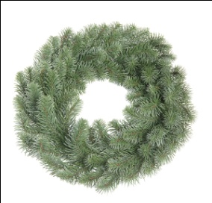
 | Венок рождественский W303 диаметр 60 см NEW | 96 | 726.00 ₽ |  |  |  | 0.00 ₽
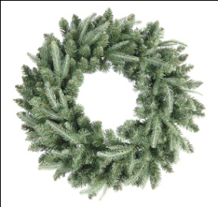
 | Венок рождественский W304 диаметр 60 см NEW | 96 | 747.00 ₽ |  |  |  | 0.00 ₽
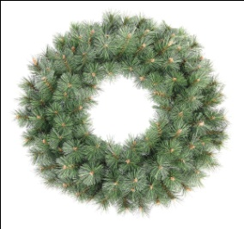
 | Венок рождественский W305 диаметр 60 см NEW | 96 | 812.00 ₽ |  |  |  | 0.00 ₽
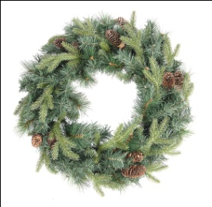
Хвойные гирлянды
 | Гирлянда из искусственной хвои G201 длина 180 см NEW | 192 | 701.00 ₽ |  |  |  | 0.00 ₽
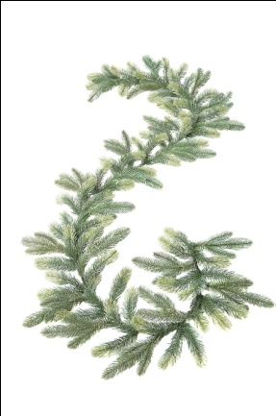
 | Гирлянда из искусственной хвои G202 длина 270 см NEW | 297 | 376.00 ₽ |  |  |  | 0.00 ₽

 | Гирлянда из искусственной хвои длина 180 см G203 NEW | 192 | 762.00 ₽ |  |  |  | 0.00 ₽
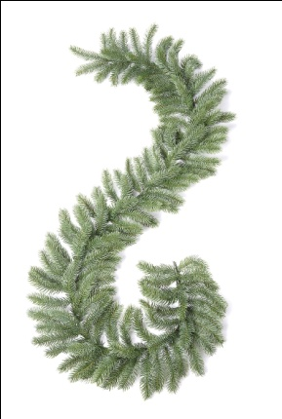
 | Гирлянда из искусственной хвои длина 270 см G204 NEW | 180 | 952.00 ₽ |  |  |  | 0.00 ₽

